①B-1閲覧回数_デジサイ
◆新技術導入による都市問題解決効果簡易計算シート
■：入力項目 ■：設定値（固定項目） ■：算出結果 ■：原単位
B-1 1日あたり閲覧回数（デジタルサイネージ） |  |  |  |  |  |  | 事例自治体の算出例
入力項目 ※想定される各種条件を入力してください |  |  |  |  |  |  | 都市の空間特性・地域における生活の特性 |  | 宇都宮市 |  |  | 京都府自治体A
都市の空間特性・地域における生活の特性 |  |  |  |  |  | 備考 |  |  |  |  | 備考 |  |  | 備考

 |  |  |  |  |  |  |  | 対象期間の延べ閲覧回数 | 4380 | 回 | ・宇都宮市提供資料 | 40000 | 回 | ・京都府ヒアリングより ※2022.4.1-2023.3.31
 |  |  |  |  |  |  |  | 対象期間日数 | 99 | 日 |  | 364 | 日

新技術の導入条件 |  |  |  |  |  |  | 新技術の導入の条件

 | デジタルサイネージ設置台数 | 1 | 箇所 |  |  |  |  | デジタルサイネージ設置台数 | 1 | 箇所 |  | 3 | 箇所

事例自治体を参考とした導入効果原単位 |  |  |  |  |  |  | 新技術の導入効果

 | 1箇所あたり、1日あたり閲覧回数 | 36.6 | ～ | 44.2 | 回/日/箇所 | 事例自治体の実績より※ |  | 【B-2】1日あたり閲覧回数 | 44.2 | 回/日/箇所 |  | 36.6 | 回/日/箇所
※注意：原単位は、地域の特性等を考慮せず、事例自治体の実績値のみから算出しているため、あくまで参考値としてご参照ください。

新技術の導入効果（参考値） |  |  |  |  |  |  | 新技術導入に係る費用

 | 【B-2】1日あたり閲覧回数 | 36.6 | ～ | 44.2 | 回/日 | ※アプリには投入量の概念がないため、このシートでは事例自治体における実績値を参考値として示しています |  | 導入にかかる費用 | 1358 | 万円/箇所 | ・宇都宮市ヒアリングより ※サイネージリース費、電気工事費、設置工事費、システム構築費、プラットフォーム利用費 | 400 | 万円/箇所 | ・京都府ヒアリングより ※機器整備費 ※別途、コンテンツの導入毎に費用が発生（内容により流動的）
 |  |  |  |  |  |  |  | 運用にかかる費用 | 247 | 万円/箇所/年 | ・宇都宮市ヒアリングより ※サイネージリース費、プラットフォーム利用費 ※既設等により流動的 ※必要に応じ、別途掲載店舗開拓や広報関連の費用も発生 | 100 | 万円/箇所/年 | ・京都府ヒアリングより
新技術導入に係る費用（参考値） |  |  |  |  |  |  | 基礎情報（参考）

 |  |  |  |  |  |  | 人口 |  | 518,757 | 人 | 令和２年国勢調査
 | 導入にかかる費用 | 400 | ～ | 1358 | 万円/台 |  | 人口密度 |  | 1244.5 | 人/㎢
 | 運用にかかる費用 | 100 | ～ | 247 | 万円/年/台 |  | 市域面積 |  | 416.85 | ㎢

②B-1閲覧回数_アプリ
■：入力項目 ■：設定値（固定項目） ■：算出結果 ■：原単位
◆新技術導入による都市問題解決効果簡易計算シート

B-1 1日あたり閲覧回数（統合型アプリ） |  |  |  |  |  |  | 事例自治体の算出例
入力項目 ※想定される各種条件を入力してください |  |  |  |  |  |  | 都市の空間特性・地域における生活の特性 |  | 宇都宮市 |  |  | 札幌市 |  |  | 嬬恋村 |  |  | 参考図表（下部に添付）
都市の空間特性・地域における生活の特性 |  |  |  |  |  | 備考 |  |  |  |  | 備考 |  |  | 備考 |  |  | 備考

 | 登録ユーザー数 | 2 | 千人 |  |  |  |  | 対象期間の延べ閲覧人数 | 9700 | 人 | ・宇都宮市ヒアリングより（R5.4.1～R5.4.30） ※店舗検索1095人、位置情報614人、お得情報111人、整理券システム7880人 | 10940 | 人 | ・札幌市ヒアリングより（R2年度までのインストール数） ※インストール数の情報のみのため、集計からは除外 | 1552 | 人 | ・嬬恋村ヒアリングより ※R5.4.1～R5.6.20
 |  |  |  |  |  |  |  | 対象期間日数 | 30 | 日 |  | ※参照データなし | 日 | ・札幌市ヒアリングより（H29年度に開発し、運営開始） | 81 | 日

事例自治体を参考とした導入効果原単位 |  |  |  |  |  |  | 新技術の導入の条件

 | 登録者千人あたり、1日あたり閲覧回数 | 2.6 | ～ | 4.5 | 回/日/千人 | 事例自治体の実績より※
※注意：原単位は、地域の特性等を考慮せず、事例自治体の実績値のみから算出しているため、あくまで参考値としてご参照ください。

新技術の導入効果（参考値） |  |  |  |  |  |  | 新技術の導入効果

 | 【B-2】1日あたり閲覧回数 | 5.2 | ～ | 9.0 | 回/日 |  |  | 登録者数 | 124886 | 人 |  |  |  |  | 4270 | 人
 |  |  |  |  |  |  |  | 1日あたり閲覧回数 | 323.3 | 回/日 |  | ー | 回/日 |  | 19.2 | 回/日
 |  |  |  |  |  |  |  | 【B-2】1日あたり閲覧回数 | 2.6 | 回/日/千人 |  |  |  |  | 4.5 | 回/日/千人

新技術導入に係る費用（参考値） |  |  |  |  |  |  | 新技術導入に係る費用

 | 導入にかかる費用 | 1518 | ～ | 2800 | 万円/台 |  |  | 導入にかかる費用 | 1518 | 万円 | ・宇都宮市ヒアリングより ※コンテンツ企画・デザイン費、システム運用費、サービス基礎構築費、広報費 | ー | 万円 |  | 2800 | 万円 | ・嬬恋村ヒアリングより
 | 運用にかかる費用 | 580 | ～ | 703 | 万円/年/台 |  |  | 運用にかかる費用 | 703 | 万円/年 | ・宇都宮市ヒアリングより ※システム運用費、広報費など | ー | 万円/年 |  | 580 | 万円/年 | ・嬬恋村ヒアリングより ※保守管理委託費用（約400万円）、情報発信・PR委託費用（約180万円） ※防災機能と合わせた費用
 |  |  |  |  |  |  | 基礎情報（参考） |  |  |  |  |  |  |  |  |  |  | ■登録者数あたり閲覧回数
 |  |  |  |  |  |  |  |  |  |  |  |  |  |  |  |  |  |  |  | 登録者数 | 閲覧回数 | 登録者千人あたり閲覧回数
 |  |  |  |  |  |  | 人口 |  | 518,757 | 人 | 令和２年国勢調査 | 1,973,395 | 人 | 令和２年国勢調査 | 8,850 | 人 | 令和２年国勢調査 | 宇都宮市 | 自治体A | 124886 | 323.3 | 2.6
 |  |  |  |  |  |  | 人口密度 |  | 1244.5 | 人/㎢ |  | 1760 | 人/㎢ |  | 26.2 | 人/㎢ |  | 嬬恋村 | 自治体D | 4270 | 19.2 | 4.5
 |  |  |  |  |  |  | 市域面積 |  | 416.85 | ㎢ |  | 1121.26 | ㎢ |  | 337.58 | ㎢

③B-3来訪者数の増加_デジサイ
■：入力項目 ■：設定値（固定項目） ■：算出結果 ■：原単位
◆新技術導入による都市問題解決効果簡易計算シート

B-3 対象エリアへの来訪者数の増加率（デジタルサイネージ）の評価【参考】
入力項目 ※想定される各種条件を入力してください
都市の空間特性・地域における生活の特性 |  |  |  | 備考

 | 導入個所数 | 2 | 箇所
 | 対象エリアの1箇所あたり歩行者交通量（導入前） | 1500 | 人/箇所
 | 対象エリアの1箇所あたり歩行者交通量（導入後） | 3500 | 人/箇所
 | 集計対象年数（導入後－導入前） | 2 | 年

導入効果原単位

 | ■来訪者数の増加
 | 登録者千人あたり、対象エリアの来訪者数の年間増加率【参考】 | 33.3% | %/年/箇所

新技術の導入効果

 | 【B-4】対象エリアの来訪者数の年間増加率 | 66.7% | %/年

※データの取得実績がないため、算出例のみ参考として掲載しています。

④B-3来訪者数の増加_アプリ
◆新技術導入による都市問題解決効果簡易計算シート
■：入力項目 ■：設定値（固定項目） ■：算出結果 ■：原単位
B-3 対象エリアへの来訪者数の増加率の評価（統合型アプリ）【参考】
入力項目 ※想定される各種条件を入力してください
都市の空間特性・地域における生活の特性 |  |  |  | 備考

 | 登録ユーザー数 | 2 | 千人
 | 対象エリアの1箇所あたり歩行者交通量（導入前） | 1500 | 人/箇所
 | 対象エリアの1箇所あたり歩行者交通量（導入後） | 3500 | 人/箇所
 | 集計対象年数（導入後－導入前） | 2 | 年

導入効果原単位

 | ■来訪者数の増加
 | 登録者千人あたり、対象エリアの来訪者数の年間増加率【参考】 | 33.3% | %/年/千人

新技術の導入効果

 | 【B-4】対象エリアの来訪者数の年間増加率 | 66.7% | %/年

※データの取得実績がないため、算出例のみ参考として掲載しています。

⑥(参考)コンテンツ数
■アプリ
◆宇都宮市
まちなか特集記事
まちなかニュース
お店のつぶやき、お得情報 |  | ▼掲載店舗数
グルメ | 店舗情報 | 137(全ジャンル)
観光 | 観光地情報
宿泊 | 宿泊施設情報
買い物 | 店舗情報
アクティビティ | ミッション
来らっせ本店整理券

その他(参考）

◆嬬恋村
質問受付（コンシェルジュ）
店舗・観光地情報

◆札幌市 |  | ▼掲載店舗数
アンケート |  | 4000 | https://e-kensin.net/news/114125.html
テイクアウトマップ
イベント情報
地下鉄時刻表
店舗情報 | ※ぐるなびと連携
クーポン提供 | ※ぐるなびと連携

■デジタルサイネージ
◆宇都宮市
まちなか特集記事
まちなかニュース
お店のつぶやき、お得情報
グルメ | 店舗情報
観光 | 観光地情報
宿泊 | 宿泊施設情報
買い物 | 店舗情報
アクティビティ | ミッション
来らっせ本店整理券
交通案内(バス・タクシー)

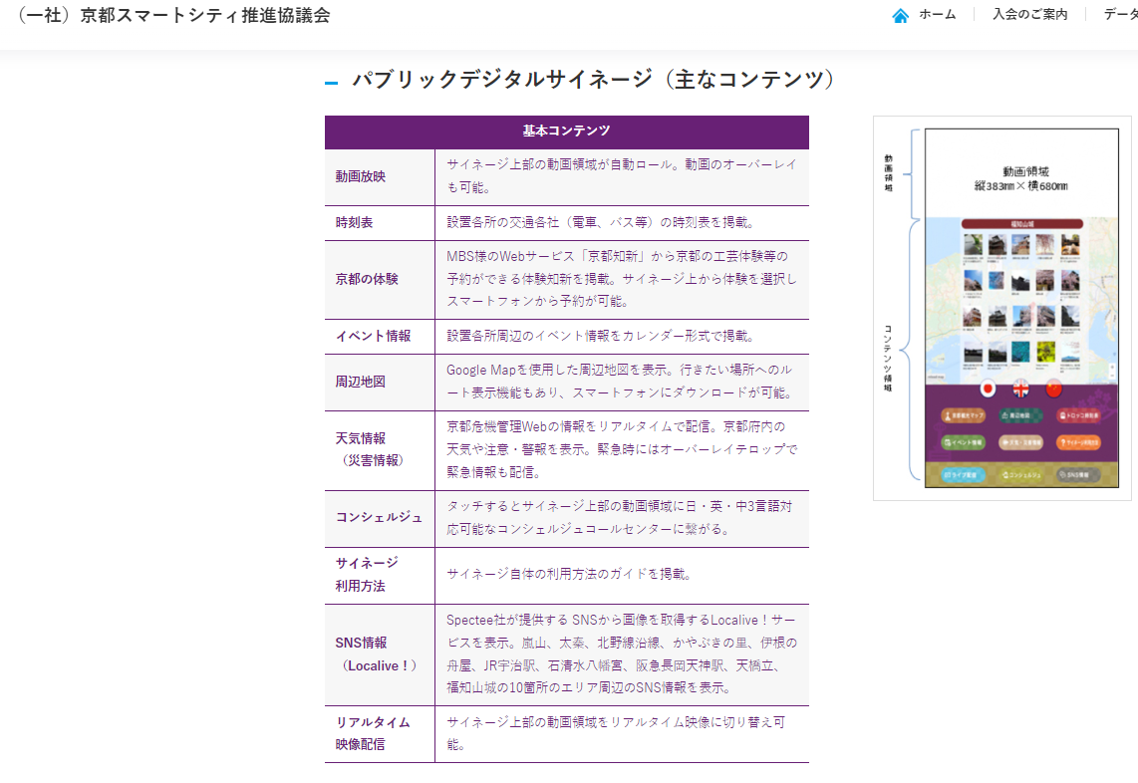
◆京都府
動画放映
公共交通時刻表
京都の体験
イベント情報
周辺地図
天気情報
コンシェルジュ
サイネージ利用方法
SNS情報
リアルタイム映像配信

